変更ボタン
WIN21CD取得

WIN21CD
==
営業情報設計
レコードクリック

作成所属取得

WIN21CD
==
作成所属

変更ボタン活性
変更ボタン活性
変更ボタン非活性

Sheet1
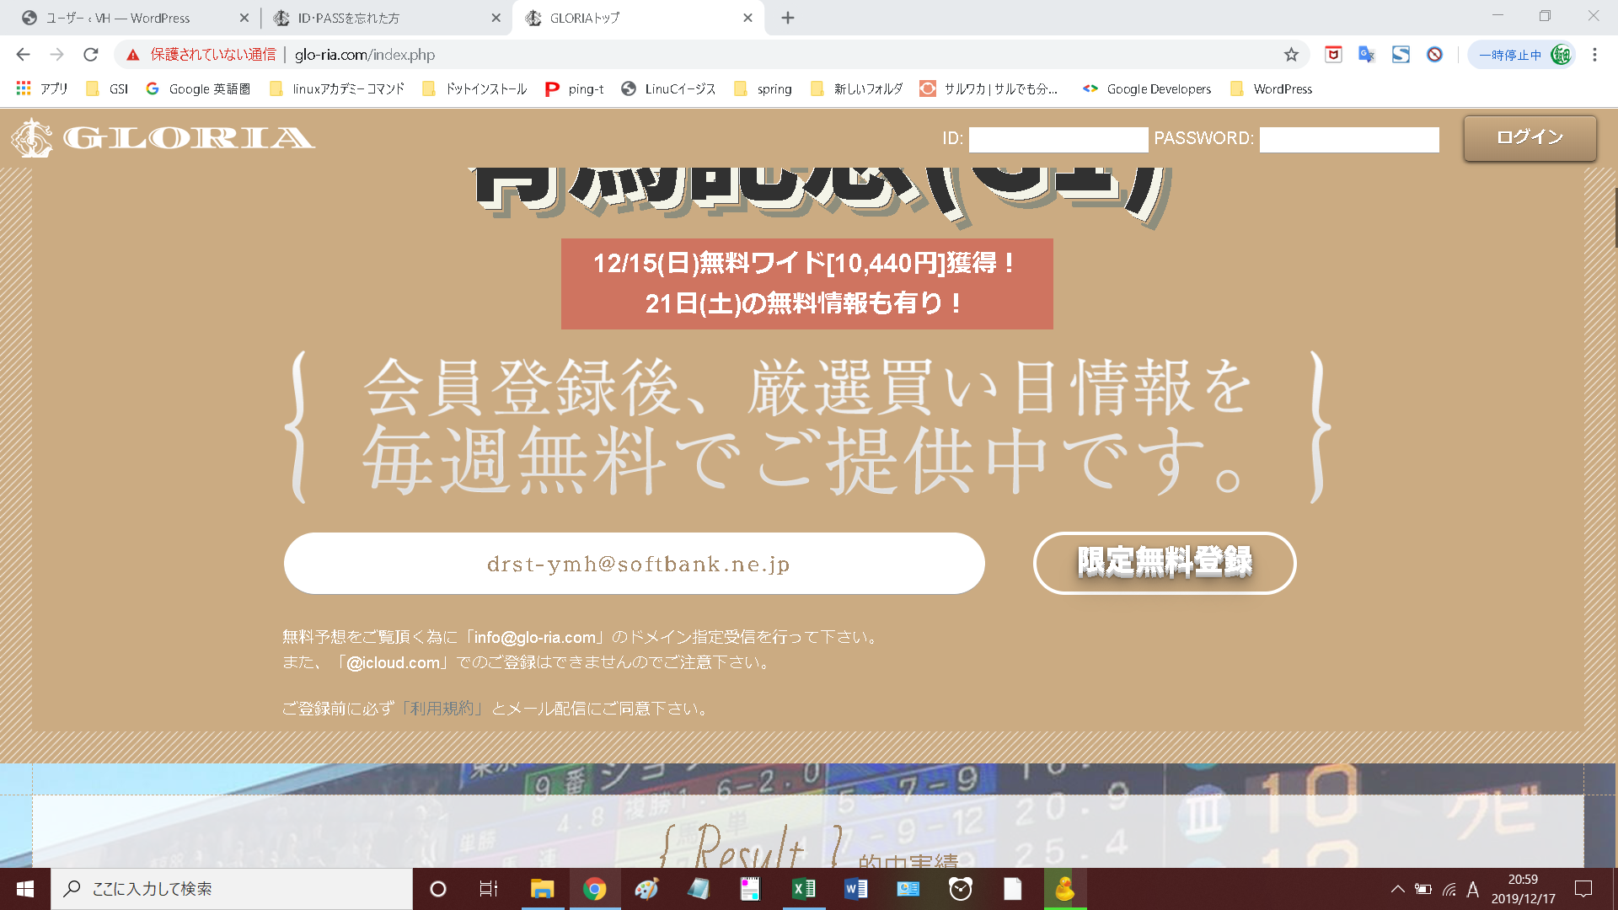

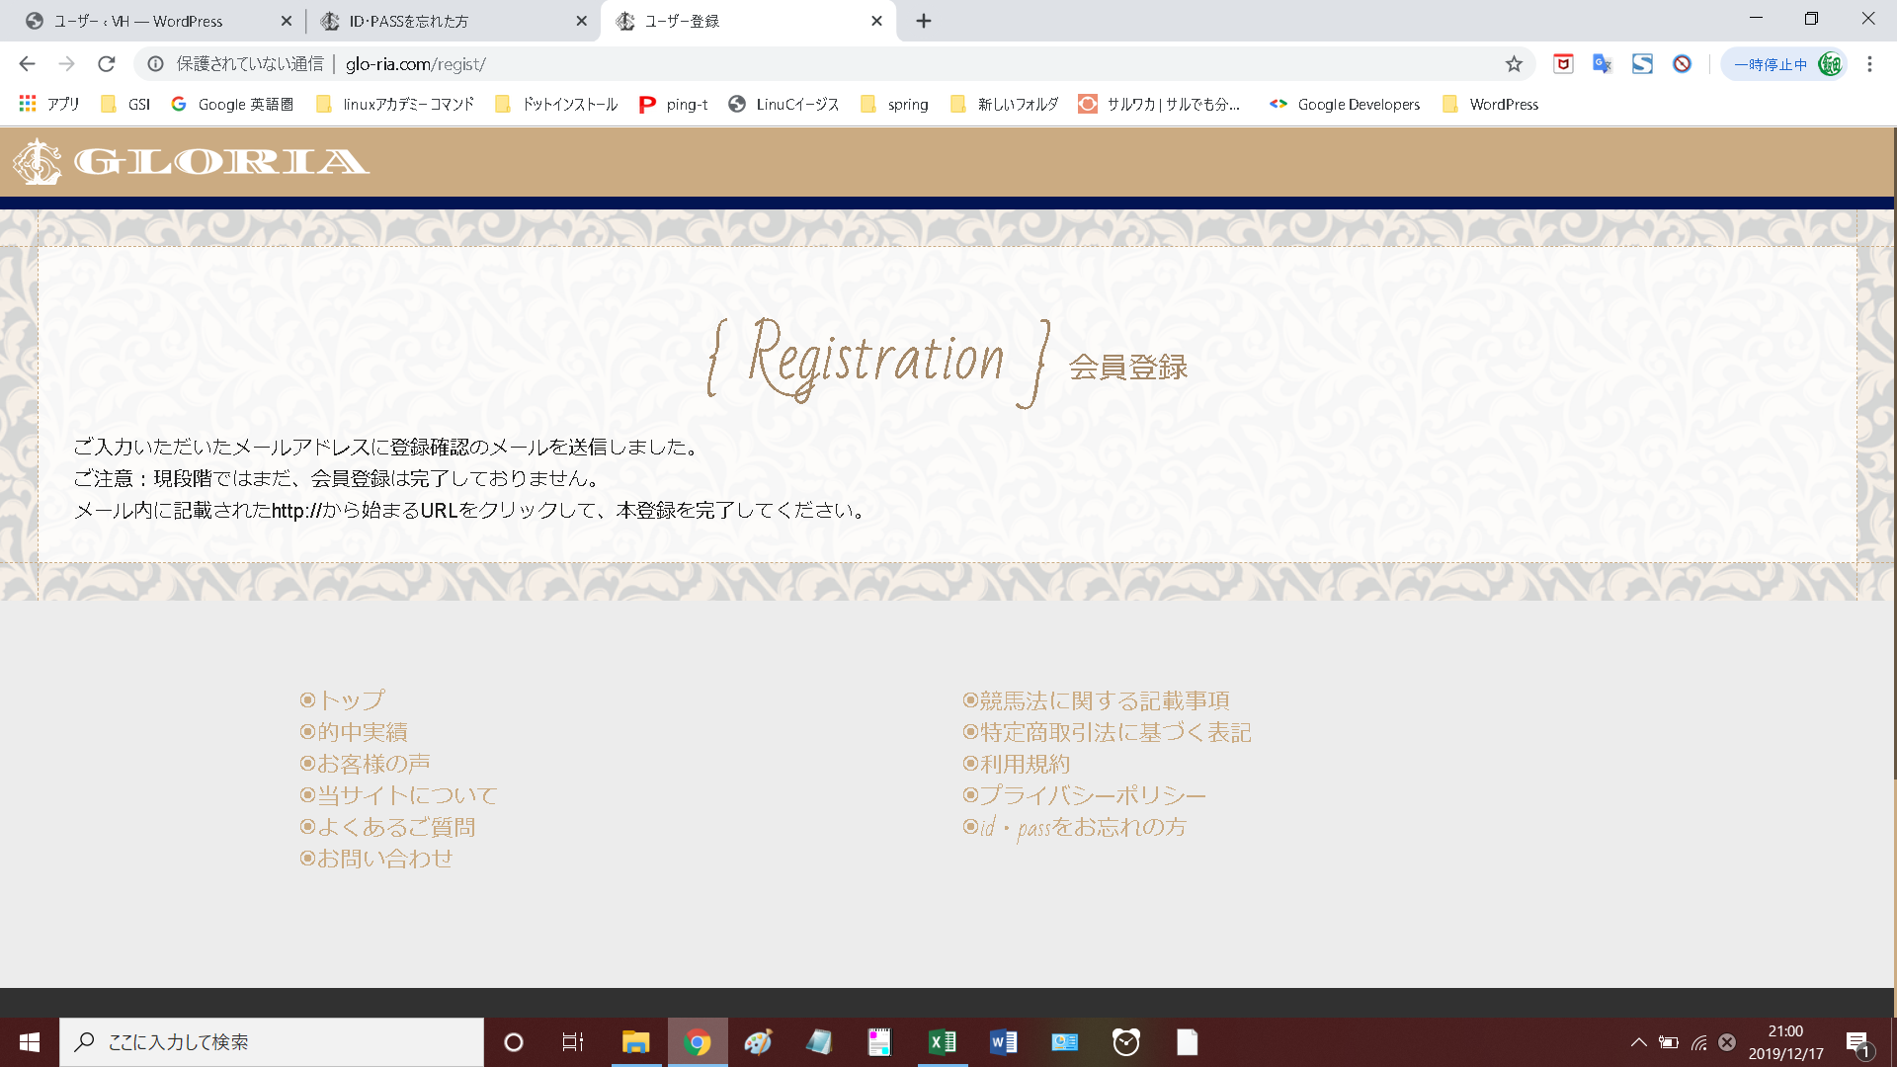

さくら
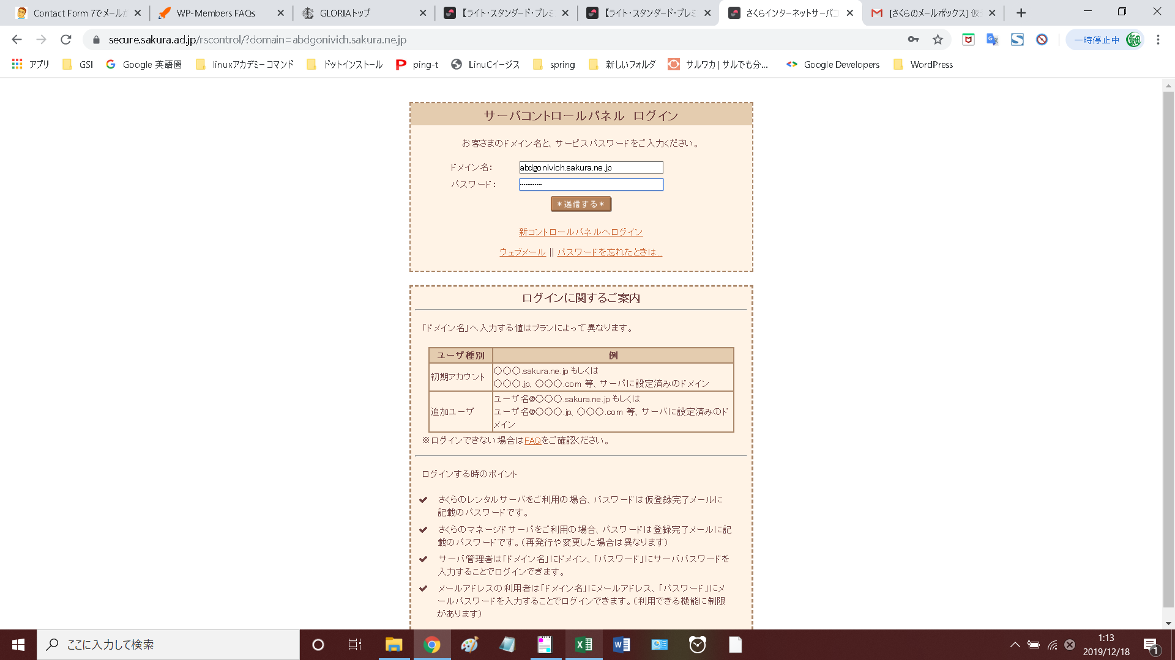

Defaultp@ss1

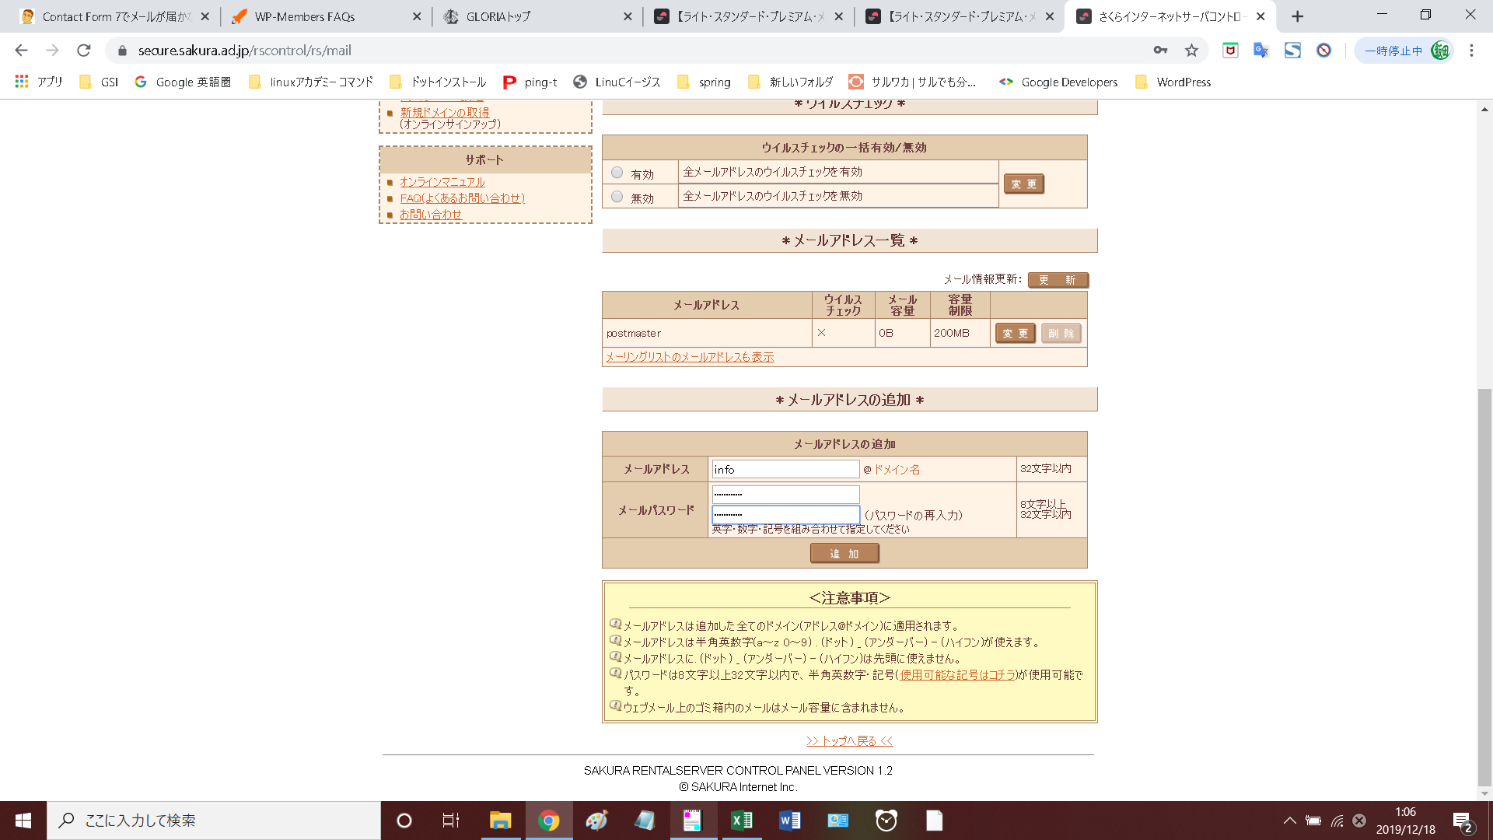

Defaultp@ss1

